상품제안서
송월 프리미엄 디퓨저세트 (송월명품2매+코코도르200ml1개) | 상품코드: S28133

 |  |  |  |  |  |  | 02-713-8555 | www.synergygift.co.kr
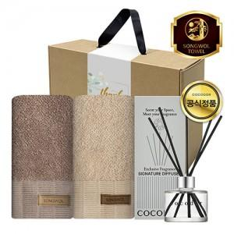

【상세/제작정보】 | <p>​</p>

【인쇄/포장옵션】 | 실크, 자수 / 포장불가능

【공급단가】 | 수량 | 20~ | 50~ | 100~ | 300~ | 500~
*VAT별도 | 단가 | 24,310원 | 23,000원 | 21,870원 | 21,310원 | 20,940원

【상품 URL】 | https://www.synergygift.co.kr:443/src/goods_detail.php?gdno=28133

